Angket Penilaian
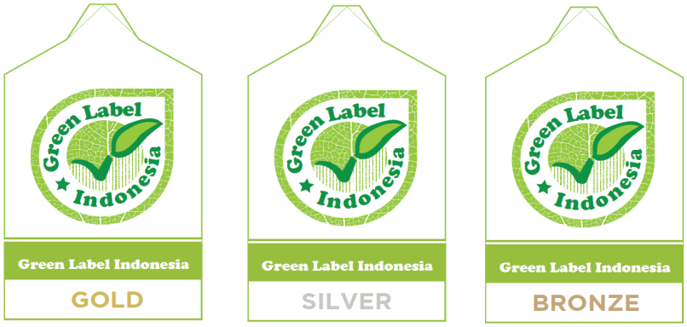
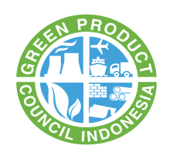

Nama Perusahaan |  | : |  |  | Tanggal Penilaian |  | :
Alamat Perusahaan |  | : |  |  | Pengisi Penilaian |  | :
 |  |  |  |  | Penilai |  | :
Penanggung Jawab |  | : |  |  | Instansi |  | :
Produk |  | :

Instruksi
- Perwakilan perusahaan menjawab setiap pertanyaan di dalam kolom uraian dengan memberikan tanda (√) pada kolom check list.
- Angket yang sudah diisi, dikembalikan ke Green Product Council Indonesia.
- Pengisian kolom selanjutnya akan diisi oleh penilai pada saat penilaian di lapangan.
- Penilai akan memberikan nilai sesuai nilai setiap kriteria
- Nilai bonus diberikan sesuai dengan ketentuan yang telah ditetapkan dalam buku standar penilaian kriteria produk.

Pertanyaan yang diajukan oleh penilai adalah berdasarkan buku standar penilaian kriteria produk
Nilai bonus akan diberikan pada parameter : energi, air, sistim manajemen lingkungan, dan kemasan.

No. | Uraian |  | Checklist (√) | Bobot (%) | Nilai |  |  | Pencapaian | Keterangan
 |  |  |  |  | Kriteria | Sub - Kriteria | Bonus
1 | Informasi Produk |  |  | 5 | 5
 | Perusahaan menyerahkan lembar keselamatan bahan (SDS) atas produk yang akan disertifikasi. Dimana penulisannya harus sesuai dengan peraturan dan panduan yang telah ditetapkan oleh tim pemerintah Indonesia. |  |  |  |  | 5
2 | Bahan Baku |  |  | 5 | 5
 | Produk yang akan disertifikasi harus menyertakan bill of material dan lembar keselamatan bahan (LKB) dari seluruh bahan dan material yang digunakan dalam proses produksi kemasan kaleng makanan yang akan disertifikasi. Lembar data keselamatan bahan tersebut harus memenuhi petunjuk penulisan yang diakui secara nasional dan/atau internasional. |  |  |  |  | 5
3 | Kualitas Produk |  |  | 10 | 10
 | Produk yang akan disertifikasi diharapkan telah tersertifikasi standar mutu produk kemasan kaleng makanan yang masih berlaku dan diakui secara nasional dan/atau internasional. Selain itu perusahaan diharapkan telah memiliki sertifkat manajemen mutu yang masih berlaku dan diakui secara nasional dan/atau internasional. |  |  |  |  | 10
4 | Standar Keamanan Pangan |  |  | 10 | 10
 | Produk yang akan disertifikasi diharapkan telah memenuhi standar keamanan pangan yang telah ditentukan oleh pemerintah Negara Republik Indonesia |  |  |  |  | 10
5 | Sistim Manajemen Lingkungan |  |  | 10 | 10
 | Perusahaan memiliki sertifikat sistem manajemen lingkungan yang masih berlaku |  |  |  |  | 5
 | Perusahaan telah melaksanakan sistem manajemen lingkungan yang berpanduan terhadap peraturan nasional dan internasional |  |  |  |  | 5
6 | Udara Ambien |  |  | 5 | 5
 | Udara ambien pada proses produksi kemasan kaleng makanan harus memenuhi nilai ambang batas (NAB) yang sesuai dengan peraturan daerah yang berlaku dimana pabrik tempat proses produksi berlangsung. |  |  |  |  | 5
7 | Pengolahan Limbah Padat |  |  | 5 | 5
 | Perusahaan dapat membuktikan bahwa limbah padat hasil proses produksi tidak langsung dilepas ke lingkungan. Melainkan dikumpulkan terlebih dahulu di tempat terpisah dan pengolahannya diserahkan sepenuhnya kepada pihak ketiga yang telah memenuhi kualifikasi yang telah ditetapkan oleh pemerintah setempat. |  |  |  |  | 5
8 | Pengolahan Limbah Bahan Berbahaya |  |  | 5 | 5
 | Perusahaan melakukan pengolahan limbah yang bersifat B3 kepada pihak ketiga yang telah diakui oleh pemerintah |  |  |  |  | 5
9 | Kesehatan dan Keselamatan Lingkungan Kerja |  |  | 10 | 10
 | Perusahaan menerapkan sistim kesehatan dan keselamatan lingkungan kerja selama berada di dalam ruang lingkup pabrik. |  |  |  |  | 10
 | Bonus: Perusahaan telah mendapatkan sertifikasi sistem kesehatan dan keselamatan lingkungan kerja yang diakui secara nasional dan/atau internasional. |  |  |  |  |  | 5
10 | Logam Berat dan Zat Berbahaya |  |  | 15 | 15
 | Produk yang akan disertifikasi tidak boleh mengandung zat berbahaya (karsinogenik, dan mutagenik) melebihi nilai ambang batasnya yaitu 0,01% dari massa produk serta tidak mengandung akumulasi logam berat, antara lain: |  |  |  |  | 15
 | 1. Kadmium (Cd)
 | 2. Timbal (Pb)
 | 3. Chromium Hexavalent (Cr6+)
 | 4. Merkuri (Hg)
 | Melebihi nilai ambang batasnya yaitu dibawah 100 ppm untuk keseluruhan zat logam berat diatas.
11 | Daur Ulang |  |  | 15 | 15
 | Produk dan sisa hasil produksi kemasan kaleng makanan memenuhi persyaratan sebagai berikut: |  |  |  |  | 15
 | 1. Seluruh produk kemasan kaleng makanan dapat didaur ulang
 | 2. Sisa hasil produksi produk kemasan kaleng makanan dapat didaur ulang untuk digunakan pada industri lainnya minimal sebesar 50% dari total sisa hasil produksi
12 | Manajemen Energi |  |  | 10 | 10
 | Perusahaan langkah manajemen energi yang mengacu kepada peraturan yang diakui secara nasional dan/atau internasional dan juga menyerahkan laporan konsumsi energi selama 1 tahun terakhir |  |  |  |  | 10
 | Bonus: Perusahaan telah mendapatkan sertifikasi manajemen energi yang diakui secara nasional dan/atau internasional. |  |  |  |  |  | 5
JUMLAH |  |  |  |  |  |  |  | 0
TINGKATAN SERTIFIKAT

